상품제안서
이지스 USB 3.0 메모리 16GB~128GB | 상품코드: S40601

 |  |  |  |  |  |  | 02-713-8555 | www.synergygift.co.kr
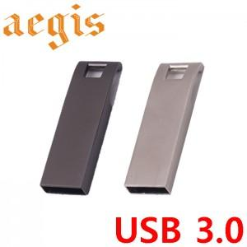

【상세/제작정보】

【인쇄/포장옵션】 | 레이저 / 포장지포장

【공급단가】 | 수량 | 100~ | 300~ | 500~ | 1,000~ | 3,000~
*VAT별도 | 16GB | 7,750원 | 7,560원 | 7,250원 | 7,060원 | 6,880원
 | 32GB | 10,620원 | 10,370원 | 9,940원 | 9,690원 | 9,430원
 | 64GB | 15,000원 | 14,640원 | 14,040원 | 13,680원 | 13,320원
 | 128GB | 42,500원 | 41,480원 | 39,780원 | 38,760원 | 37,740원

【상품 URL】 | https://www.synergygift.co.kr:443/src/goods_detail.php?gdno=40601

